Hoja 1
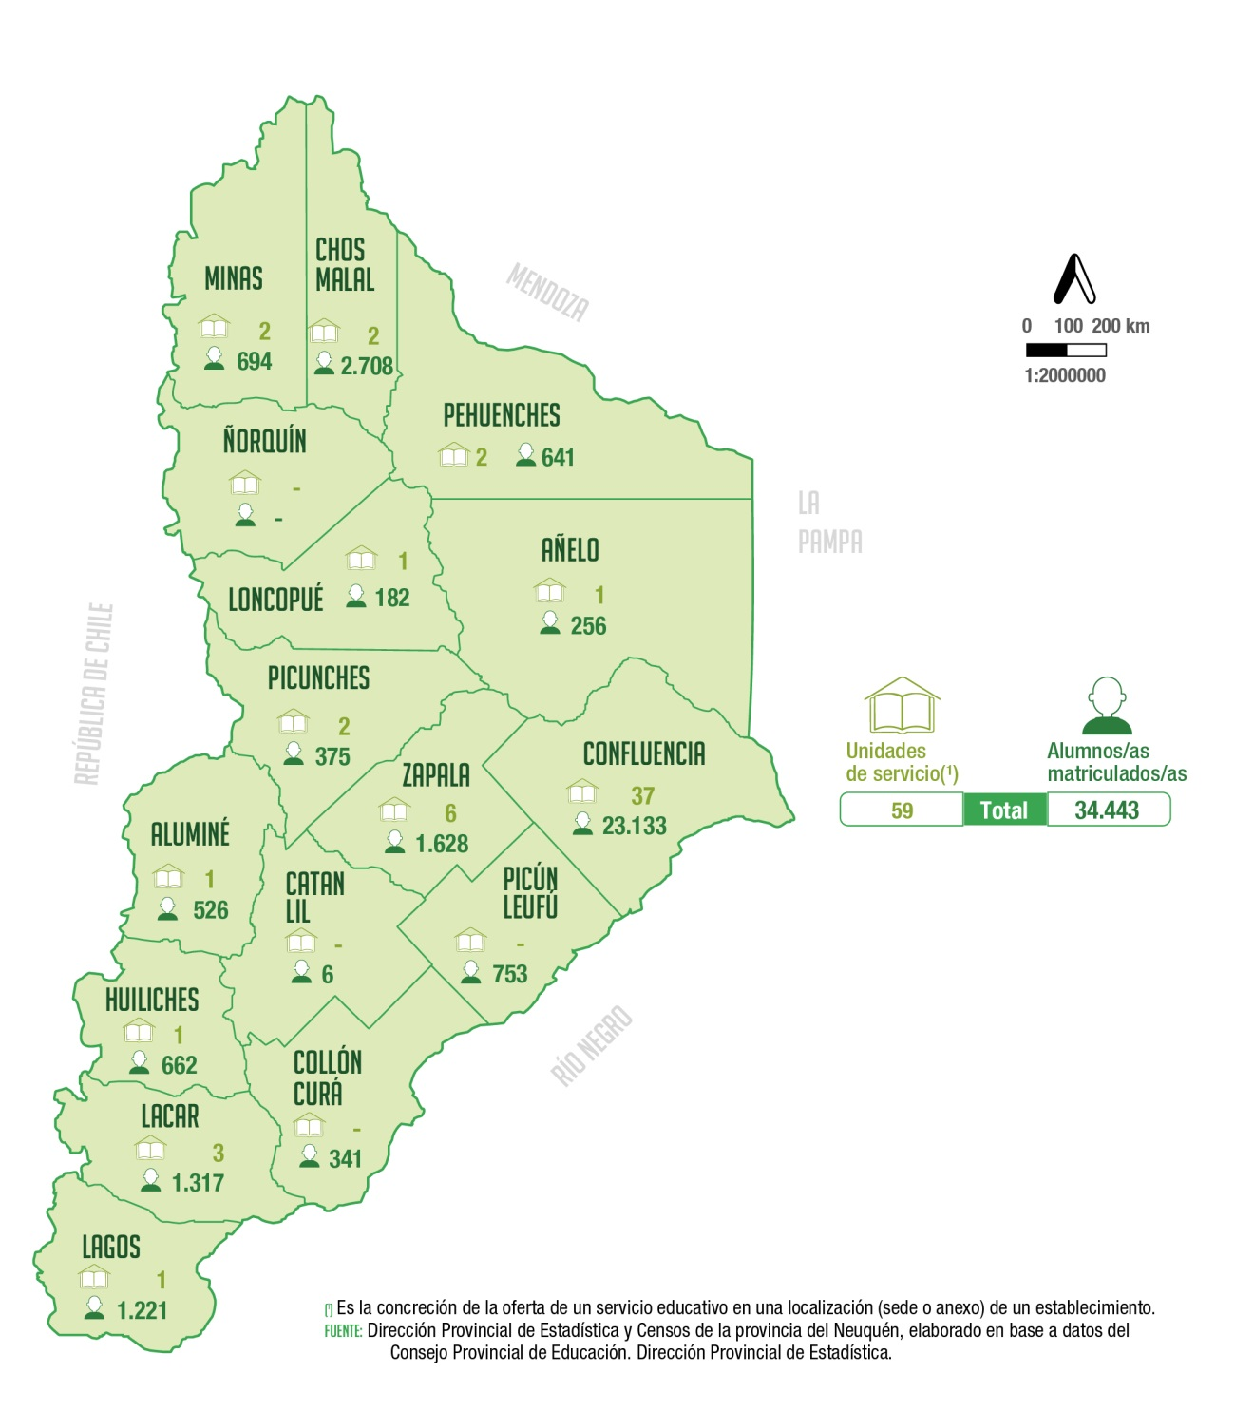
 | Unidades de servicio y alumnos/as matriculados/as del nivel superior no universitario de la modalidad común según departamento. Año 2021

 | Departamento | Unidades de servicio (1) | Alumnos/as matriculados/as

 | Total | 59 | 34,443

 | Aluminé | 1 | 526
 | Añelo | 1 | 256
 | Catan Lil | - | 6
 | Chos Malal | 2 | 2,708
 | Collón Curá | - | 341
 | Confluencia | 37 | 23,133
 | Huiliches | 1 | 662
 | Lacar | 3 | 1,317
 | Loncopué | 1 | 182
 | Los Lagos | 1 | 1,221
 | Minas | 2 | 694
 | Ñorquín | - | -
 | Pehuenches | 2 | 641
 | Picún Leufú | - | 753
 | Picunches | 2 | 375
 | Zapala | 6 | 1,628

 | (1) Es la concreción de la oferta de un servicio educativo en una
 | localización (sede o anexo) de un establecimiento.
 | Fuente: Dirección Provincial de Estadística y Censos de la provincia del Neuquén, elaborado en base a datos del Consejo Provincial de Educación. Dirección Provincial de Planeamiento, Estadística y Evaluación.

Educación. Dirección Provincial de Estadística.

